1.GeneralCharacteristics
Министерство на земеделието и храните Ministry of Agriculture and Food |  | Съфинансирано от Европейския съюз Co-financed by the EU

Интегрирана статистика за земеделските стопанства в България през 2023 година
Integrated farm statistics in Bulgaria 2023

(IFS2023)

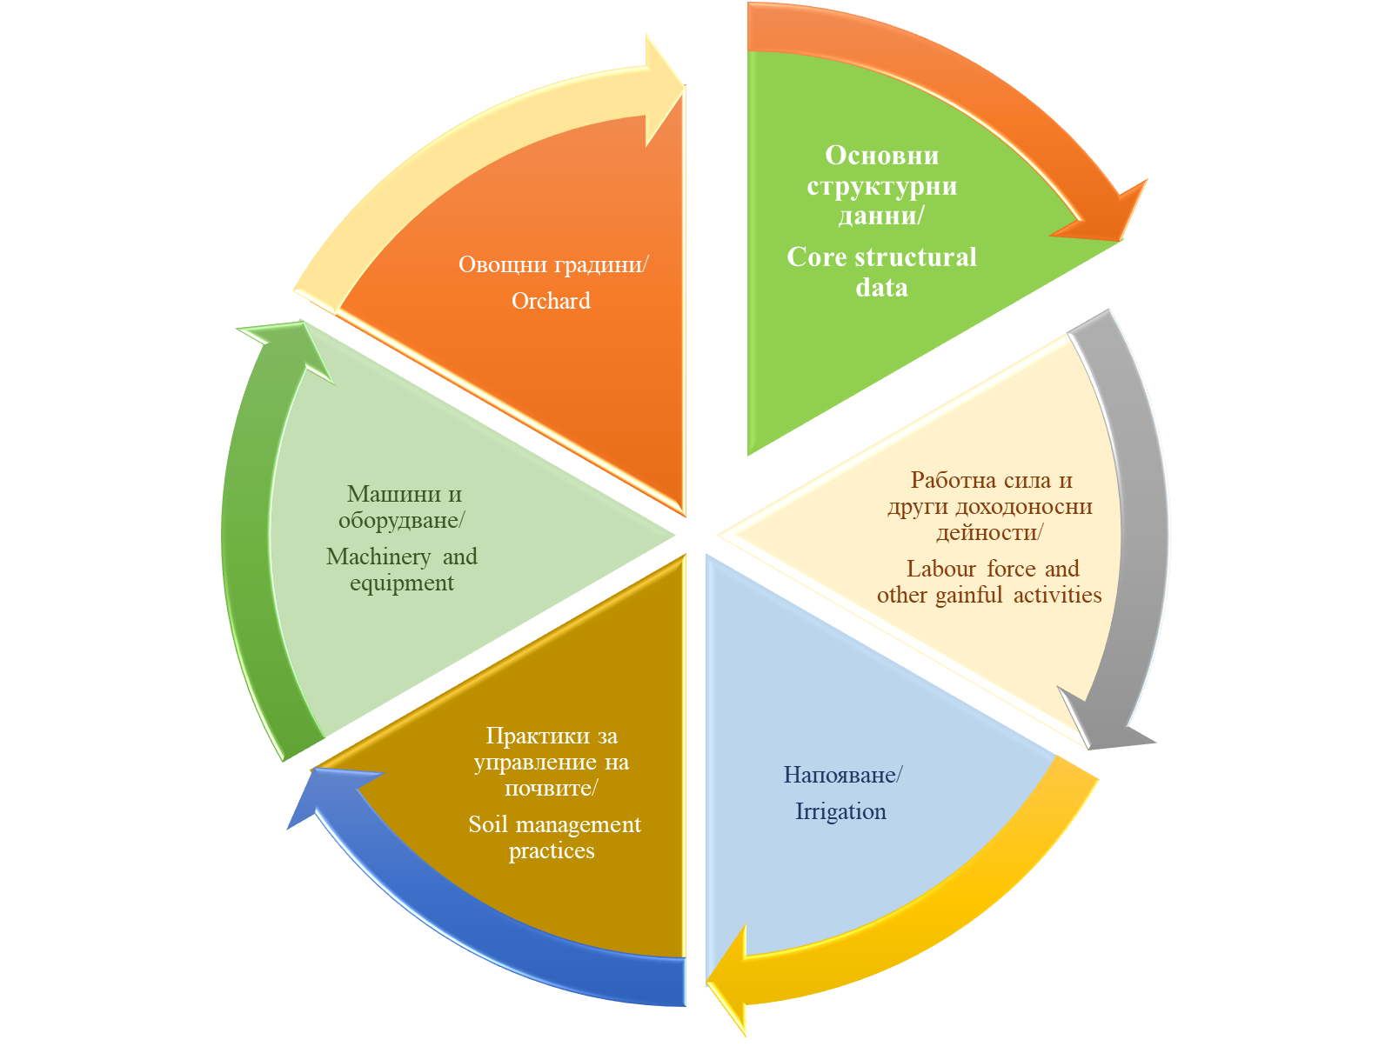

1 | Основни данни за структурата на земеделските стопанства през 2023 г.
 | General characteristics of the structure of holdings in 2023

Table_1.1.
Таблица 1. 1. Основни показатели 1), 2) Table 1.1. General indicators 1), 2)

Основни показатели General indicators | 2020 | 2023
Земеделски стопанства (брой) Agricultural holdings (number) | 92,453 | 69,742
Използвана земеделска площ на земеделските стопанства (hа) Utilized Agricultural Area of the agricultural holdings (ha) | 3,937,868 | 3,865,402
Използвана земеделска площ - общо (вкл. общата земя за паша на животни) (ha) Total Utilized Agricultural Area (common land for grazing incl.) (ha) | 4,522,199 | 4,386,571
Обща стандартна продукция след разпределяне на общата земя в стопанствата с тревопасни животни (хил. евро)** Total standard output after common land allocation to holdings with grazing animals (thousand euros)** | 4,002,100 | 4,541,286
Животински единици Livestock units | 1,002,965 | 950,171
Животински единици, без еднокопитни LSU, equidae excl. | 984,539 | 938,085
Вложен труд - ГРЕ Labour input - AWU | 153,481 | 135,934
1) Данните се отнасят за стопанства, които отговарят на изискванията за праг в съответствие с Приложение II на Регламент (ЕС) 2018/1091. 1) The data refers to holdings above the threshold in accordance with Annex II of Regulation (EU) 2018/1091. 2) Общата стандартна продукция на земеделските стопанства през 2020 - при използване на КСП'2017, през 2023 - при използване на КСП'2020. 2) The total standard output of the agricultural holdings in 2020 is calculated by using SOC'2017, in 2023 it is calculated by using SOC'2020.

Брой на земеделските стопанства през 2023 по райони |  | Използвана земеделска площ (ИЗП) през 2023 по райони
Number of agricultural holdings in 2023 by region |  | Utilised agricultural area (UAA) in 2023 by region
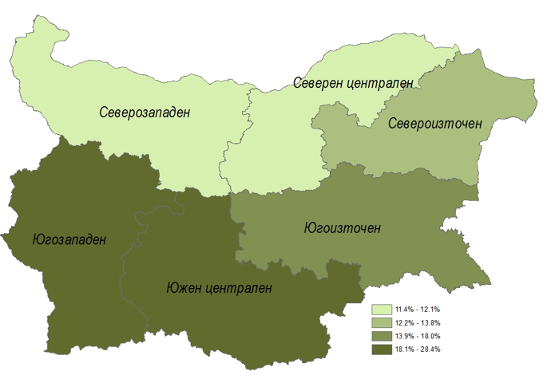
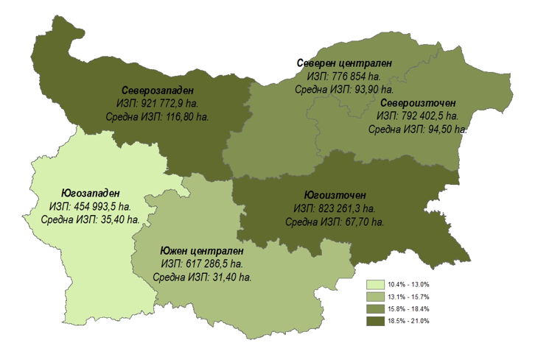

Table_1.3.
Таблица 1.3. Разпределение на използваната земеделска площ по форма на стопанисване по статистически райони 1), 2), 3) Table 1.3. Utilized agricultural area by type of management by statistical regions 1), 2), 3)

Статистически райони | Собствена земя (ха) Own land (ha) |  | Изменение 2023/2020 Change 2023/2020 | Земя, взета под наем или аренда, друг начин на ползване и обща земя Agricultural area tenant-farmed, share-farmed, other use and common land |  | Изменение 2023/2020 Change 2023/2020 | Statistical regions
 | 2020 | 2023 | % | 2020 | 2023 | %
БЪЛГАРИЯ | 395996 | 471,723 | 19% | 4,126,203 | 3,914,848 | -5% | BULGARIA
Северозападен | 61234 | 110,809 | 81% | 875,997 | 810,964 | -7% | Severozapaden
Северен централен | 88096 | 91,987 | 4% | 711,499 | 684,867 | -4% | Severen tsentralen
Североизточен | 69790 | 68,422 | -2% | 751,702 | 723,980 | -4% | Severoiztochen
Югоизточен | 78875 | 102,200 | 30% | 760,241 | 721,061 | -5% | Yugoiztochen
Югозападен | 22887 | 22,285 | -3% | 447,561 | 432,708 | -3% | Yugozapaden
Южен централен | 75114 | 76,019 | 1% | 579,203 | 541,268 | -7% | Yuzhen tsentralen
1) Данните се отнасят за стопанства, които отговарят на изискванията за праг в съответствие с Приложение II на Регламент (ЕС) 2018/1091.
1) The data refers to holdings above the threshold in accordance with Annex II of Regulation (EU) 2018/1091.
2) Разпределението е по местоположението на земеделските стопанства.
2) The distribution is based on the holding's location.
3) Данните са представени като цяло число, поради което сборът им не отговаря на физическите суми.
3) Data is presented as a integer, so their sums do not correspond to physical totals.

Използваната земеделска площ по форма на стопанисване по статистически райони
Utilized agricultural area by type of management by statistical regions

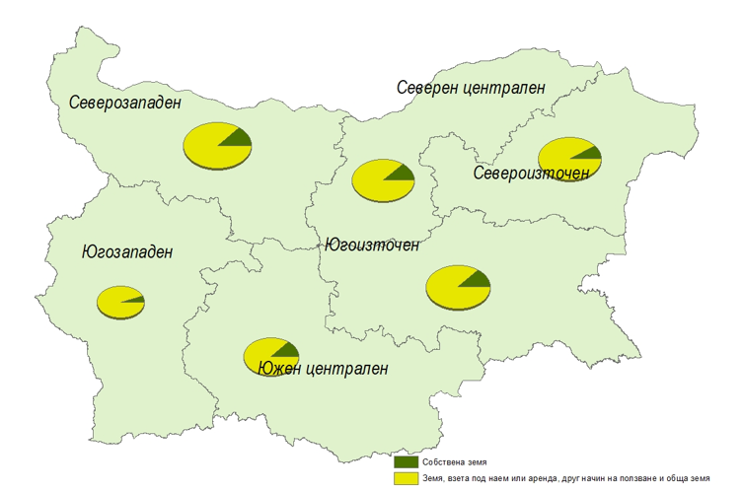

Table_1.5.1.
Таблица 1.5. Разпределение на земеделските стопанства по класове на използваната земеделска площ (ИЗП) и по статистически райони 1), 2), 3) Table 1.5. Holdings by size of the Utilized Agricultural Area (UAA) by statistical regions 1), 2), 3)

Статистически райони | Общ брой стопанства (вкл. стопанства без ИЗП) Total number of holdings (holdings without UAA incl.) | Стопанства с ИЗП Holdings with UAA | ИЗП (ха) UAA (ha) | Средна ИЗП (ха) Average UAA (ha) | =0.0 ха/ha | >0.0 & <1 ха/ha |  |  | >=1 & <2 ха/ha |  |  | Statistical regions
 |  |  |  |  | Брой стопанства Holdings (number) | Брой стопанства Holdings (number) | ИЗП (ха) UAA (ha) | Средна ИЗП (ха) Average UAA (ha) | Брой стопанства Holdings (number) | ИЗП (ха) UAA (ha) | Средна ИЗП (ха) Average UAA (ha)
 | 2020
БЪЛГАРИЯ | 92,453 | 91,768 | 4,522,199 | 49.3 | 685 | 16,641 | 7,245 | 0.4 | 10,908 | 15,605 | 1.4 | BULGARIA
Северозападен | 10,535 | 10,448 | 937,231 | 89.7 | 87 | 1,391 | 573 | 0.4 | 773 | 1,112 | 1.4 | Severozapaden
Северен централен | 10,423 | 10,311 | 799,595 | 77.5 | 112 | 989 | 441 | 0.4 | 881 | 1,277 | 1.4 | Severen tsentralen
Североизточен | 11,379 | 11,275 | 821,491 | 72.9 | 104 | 1,178 | 472 | 0.4 | 1,108 | 1,625 | 1.5 | Severoiztochen
Югоизточен | 14,618 | 14,507 | 839,116 | 57.8 | 111 | 1,990 | 851 | 0.4 | 1,736 | 2,494 | 1.4 | Yugoiztochen
Югозападен | 17,303 | 17,197 | 470,449 | 27.4 | 106 | 4,095 | 1,920 | 0.5 | 2,108 | 2,970 | 1.4 | Yugozapaden
Южен централен | 28,195 | 28,030 | 654,317 | 23.3 | 165 | 6,998 | 2,987 | 0.4 | 4,302 | 6,127 | 1.4 | Yuzhen tsentralen
 | 2023
БЪЛГАРИЯ | 69,742 | 69,249 | 4,386,571 | 63.3 | 493 | 9,562 | 4,365 | 0.5 | 6,866 | 10,039 | 1.5 | BULGARIA
Северозападен | 7,949 | 7,890 | 921,773 | 116.8 | 60 | 585 | 278 | 0.5 | 401 | 576 | 1.4 | Severozapaden
Северен централен | 8,382 | 8,276 | 776,854 | 93.9 | 106 | 673 | 325 | 0.5 | 605 | 883 | 1.5 | Severen tsentralen
Североизточен | 8,472 | 8,389 | 792,402 | 94.5 | 83 | 849 | 313 | 0.4 | 644 | 946 | 1.5 | Severoiztochen
Югоизточен | 12,245 | 12,167 | 823,261 | 67.7 | 78 | 1,474 | 727 | 0.5 | 1,122 | 1,642 | 1.5 | Yugoiztochen
Югозападен | 12,920 | 12,861 | 454,993 | 35.4 | 59 | 2,282 | 1,032 | 0.5 | 1,402 | 2,063 | 1.5 | Yugozapaden
Южен централен | 19,773 | 19,666 | 617,287 | 31.4 | 107 | 3,699 | 1,690 | 0.5 | 2,692 | 3,928 | 1.5 | Yuzhen tsentralen
 | Изменение 2023/2020 / Change 2023/2020
БЪЛГАРИЯ | -25% | -25% | -3% | 29% | -28% | -43% | -40% | 5% | -37% | -36% | 2% | BULGARIA
Северозападен | -25% | -24% | -2% | 30% | -32% | -58% | -52% | 15% | -48% | -48% | 0% | Severozapaden
Северен централен | -20% | -20% | -3% | 21% | -5% | -32% | -26% | 8% | -31% | -31% | 1% | Severen tsentralen
Североизточен | -26% | -26% | -4% | 30% | -20% | -28% | -34% | -8% | -42% | -42% | 0% | Severoiztochen
Югоизточен | -16% | -16% | -2% | 17% | -30% | -26% | -15% | 15% | -35% | -34% | 2% | Yugoiztochen
Югозападен | -25% | -25% | -3% | 29% | -44% | -44% | -46% | -4% | -33% | -31% | 4% | Yugozapaden
Южен централен | -30% | -30% | -6% | 34% | -35% | -47% | -43% | 7% | -37% | -36% | 2% | Yuzhen tsentralen
Относителен дял 2020 | 100% | 99% | 100% | /// | 1% | 18% | 0% | /// | 12% | 0% | /// | Relative share 2020
Относителен дял 2023 | 100% | 99% | 100% | /// | 1% | 14% | 0% | /// | 10% | 0% | /// | Relative share 2023
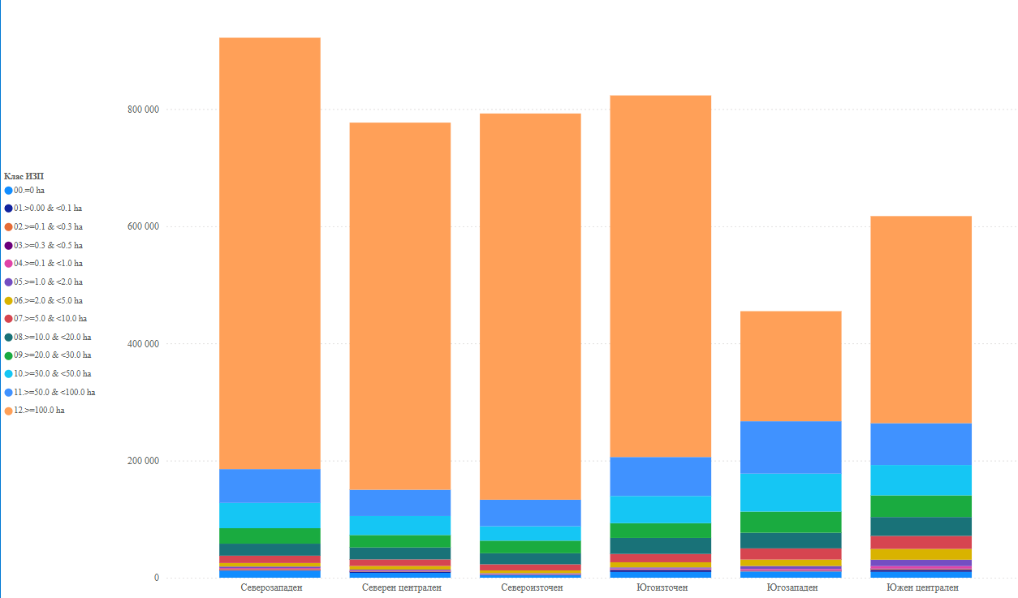
1) Данните се отнасят за стопанства, които отговарят на изискванията за праг в съответствие с Приложение II на Регламент (ЕС) 2018/1091.
1) The data refers to holdings above the threshold in accordance with Annex II of Regulation (EU) 2018/1091.
2) Разпределението е по местоположението на земеделските стопанства.
2) The distribution is based on the holding's location.
3) Данните са представени като цяло число, поради което сборът им не отговаря на физическите суми.
3) Data is presented as a integer, so their sums do not correspond to physical totals.

Table_1.6.
Таблица 1.6. Разпределение на земеделските стопанства по юридически статут и статистически райони1), 2), 3) Table 1.6. Agricultural holdings by legal status and statistical regions1), 2), 3)
 |  |  |  |  |  | (Брой стопанства) (Number of holdings)
Статистически райони | Общо Total | Физи-чески лица Natural persons | Едно-лични търговци Sole traders | Коопе-рации Co-operatives | Търговскидружества Companies | Сдружения и други Civil associa-tions and others | Statistical regions
 | 2020
БЪЛГАРИЯ | 92453 | 81742 | 1627 | 710 | 8112 | 262 | BULGARIA
Северозападен | 10535 | 8998 | 246 | 74 | 1183 | 34 | Severozapaden
Северен централен | 10423 | 8704 | 311 | 174 | 1197 | 37 | Severen tsentralen
Североизточен | 11379 | 9519 | 282 | 155 | 1389 | 34 | Severoiztochen
Югоизточен | 14618 | 12493 | 358 | 132 | 1600 | 35 | Yugoiztochen
Югозападен | 17303 | 15960 | 151 | 67 | 1063 | 62 | Yugozapaden
Южен централен | 28195 | 26068 | 279 | 108 | 1680 | 60 | Yuzhen tsentralen
относителен дял, общо | 100% | 88% | 2% | 1% | 9% | 0% | relative share, total
 | 2023
БЪЛГАРИЯ | 69742 | 59480 | 1342 | 666 | 7956 | 298 | BULGARIA
Северозападен | 7949 | 6346 | 216 | 72 | 1266 | 49 | Severozapaden
Северен централен | 8382 | 6718 | 234 | 164 | 1233 | 33 | Severen tsentralen
Североизточен | 8472 | 6684 | 255 | 155 | 1353 | 25 | Severoiztochen
Югоизточен | 12245 | 10204 | 298 | 122 | 1577 | 43 | Yugoiztochen
Югозападен | 12920 | 11771 | 94 | 50 | 918 | 88 | Yugozapaden
Южен централен | 19773 | 17757 | 245 | 103 | 1609 | 59 | Yuzhen tsentralen
относителен дял, общо | 100% | 85% | 2% | 1% | 11% | 0% | relative share, total
 | Изменение 2023/2020 / Change 2023/2020
БЪЛГАРИЯ | -25% | -27% | -18% | -6% | -2% | 14% | BULGARIA
Северозападен | -25% | -29% | -12% | -3% | 7% | 45% | Severozapaden
Северен централен | -20% | -23% | -25% | -6% | 3% | -10% | Severen tsentralen
Североизточен | -26% | -30% | -10% | 0% | -3% | -25% | Severoiztochen
Югоизточен | -16% | -18% | -17% | -8% | -1% | 24% | Yugoiztochen
Югозападен | -25% | -26% | -38% | -26% | -14% | 41% | Yugozapaden
Южен централен | -30% | -32% | -12% | -5% | -4% | -1% | Yuzhen tsentralen
1) Данните се отнасят за стопанства, които отговарят на изискванията за праг в съответствие с Приложение II на Регламент (ЕС) 2018/1091.
1) The data refers to holdings above the threshold in accordance with Annex II of Regulation (EU) 2018/1091.
2) Разпределението е по местоположението на земеделските стопанства.
2) The distribution is based on the holding's location.
3) Данните са представени като цяло число, поради което сборът им не отговаря на физическите суми.
3) Data is presented as a integer, so their sums do not correspond to physical totals.
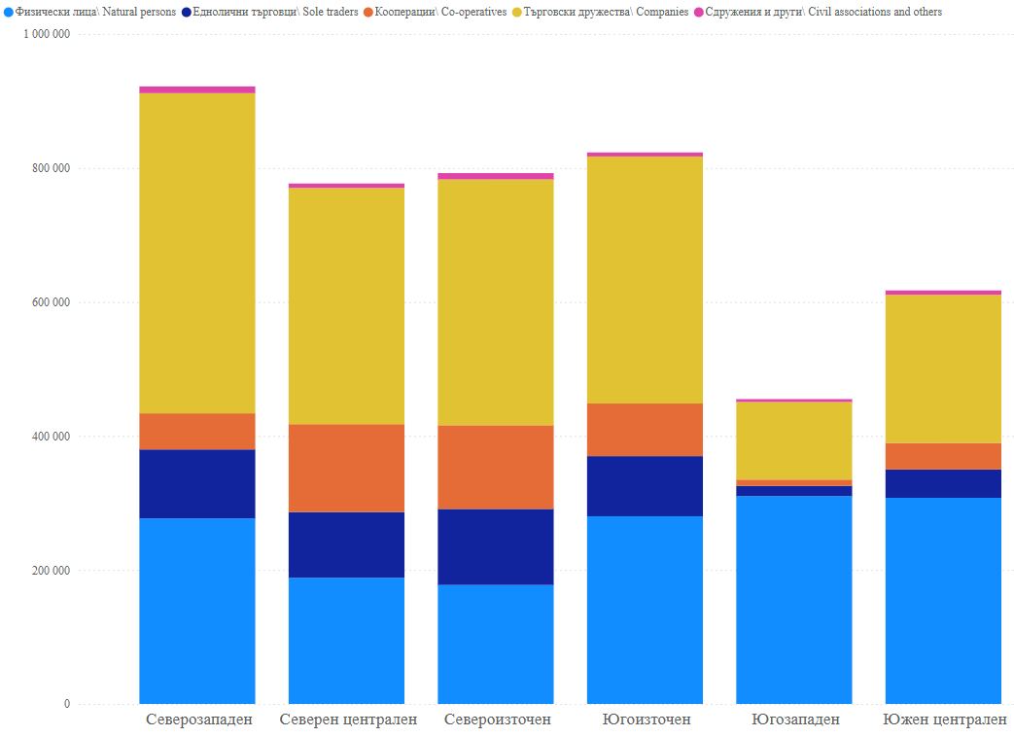

Table_1.7.
Таблица 1.7. Разпределение на управителите на земеделските стопанствата според нивото на тяхното образование в областта на земеделието, по статистически райони 1),2), 3) Table 1.7. Holding managers by educational degree in agriculture and by statistical regions 1),2), 3)
 |  |  |  |  |  | (Брой) (Number)
Статистически райони | Общо Total | С практи-чески опит Only practical agricultural experience | Основно земеделско обучение (курс по земеделие с минимум 150 часа) Basic agricultural training (a course in agriculture with a minimum of 150 hours) | Средно професио-нално земеделско образование High-school specialization in agricultural training | Висше селско-стопанско образование University degree in agriculture | Statistical regions
...
Югозападен | 12,920 | 9,845 | 2,221 | 639 | 214 | Yugozapaden
Южен централен | 19,773 | 14,944 | 2,933 | 909 | 987 | Yuzhen tsentralen
относителен дял, общо | 100% | 70% | 16% | 8% | 5% | relative share, total
1) Данните се отнасят за стопанства, които отговарят на изискванията за праг в съответствие с Приложение II на Регламент (ЕС) 2018/1091.
1) The data refers to holdings above the threshold in accordance with Annex II of Regulation (EU) 2018/1091.
2) Разпределението е по местоположението на земеделските стопанства.
2) The distribution is based on the holding's location.
3) Данните са представени като цяло число, поради което сборът им не отговаря на физическите суми.
3) Data is presented as a integer, so their sums do not correspond to physical totals.
Разпределение на управителите на земеделските стопанствата според нивото на тяхното образование в областта на земеделието, по статистически райони
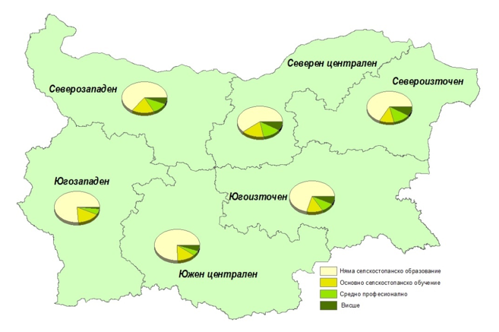
Holding managers by educational degree in agriculture and by statistical regions

